本紙
リシテア/人財戦略 - 基本設計書
 |  |  |  |  |  |  |  |  |  |  |  | 最終更新日時
テンプレート定義書(自己申告) 別紙 資格登録 |  |  |  |  |  |  |  |  |  |  |  | 2019/6/25

20190619 HISOL↔SBAW定例
青タブ内に左側に「戻る」右側に「選択」ボタンを配置
「戻る」ボタンは×閉じと同じ動きを行う
※業務分類選択も同様とする
20190625 HISOL
画面差し替えました
 | 機能概要
 |  | ・ | 資格を検索し、自己申告シートに反映させるための子画面です。
 |  | ・ | 対象シートの編集画面から資格選択ボタンの押下によって、表示されます。
 | 前提事項
 |  | ・ | 資格マスタは、原籍会社コードに紐づくマスタを表示します。
 |  | ・ | 絞込み条件に関して、半角/全角は区別されます。

画面イメージ

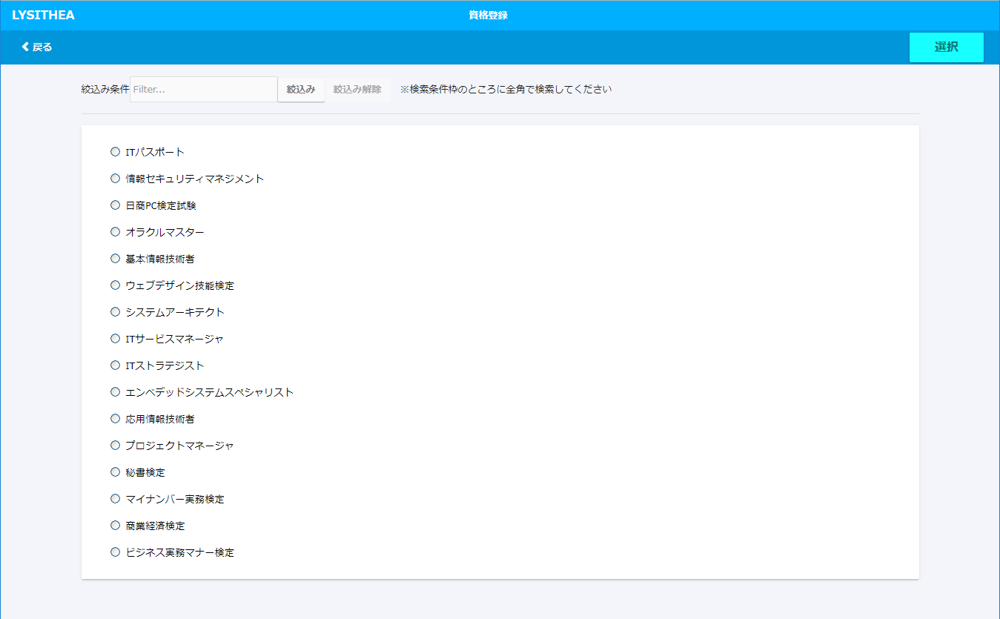

 |  |  |  |  |  |  |  | 選択ボタン

 |  |  |  |  |  |  |  | ・ | 選択

 |  |  |  |  |  |  |  | 絞込み

 |  |  |  |  |  |  |  | ・ | 絞込み条件入力欄 |  | 初期値は空欄
 |  |  |  |  |  |  |  | ・ | 絞込みボタン
 |  |  |  |  |  |  |  | ・ | 絞込み解除ボタン

 |  |  |  |  |  |  |  | 検索結果
 |  |  |  |  |  |  |  | ※初期描画時には、マスタに登録済みデータを全件表示。
 |  |  |  |  |  |  |  | ソート順はマスタの資格コード順とする。

 |  |  |  |  |  |  |  | ・資格選択ラジオボタン

イベント

 | イベント名 |  |  | 対象項目 | 処理条件 | 処理内容 |  |  |  | 備考
 | 「絞込み」ボタン |  |  | 「絞込み」ボタン | ボタンの押下 | 絞込み条件入力欄に入力された文字列に該当する |  |  |  | 絞込みは部分一致とする。
 | 押下 |  |  |  |  | 資格を検索結果に表示する。

 | 「絞込み解除」ボタン |  |  | 「絞込み解除」ボタン | ボタンの押下 | 絞込み条件の入力欄をクリアして資格をすべて表示する。 |  |  |  | -
 | 押下

 | 資格選択ラジオボタン |  |  | 資格選択ラジオボタン | ボタン押下 | 反映する資格を選択する。 |  |  |  | -
 | 押下

 | 「選択」ボタン |  |  | 「選択」ボタン | ボタン押下 | 対象の自己申告シートに選択中の資格が |  |  |  | 反映後自動で子画面が閉じる。
 | 押下 |  |  |  |  | 反映される。

 | 「戻る」ボタン |  |  | 「戻る」ボタン | ボタン押下 | 子画面が閉じる |  |  |  | -
 | 押下

エラーチェック

 | イベント名 |  |  | 対象項目 | チェック条件 | チェック内容 | メッセージ種別 |  |  | メッセージ内容
 | 「選択」ボタン |  |  | ラジオボタン | ボタン押下 | 資格を1つも選択していなかった場合 | Alert |  |  | 資格を選択してください。
 | 押下

